Лист1
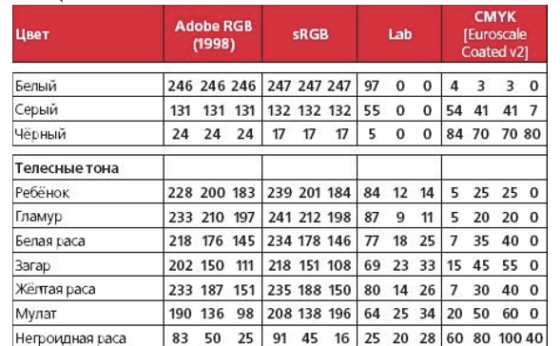
на солнце |  |  | под фонарём |  |  | при искусственном свете
R | G | B | R | G | B | R | G | B
197 | 169 | 158 | 206 | 152 | 118 | 244 | 229 | 225

